상품제안서
초경량 캡슐 미니 암막 5단 우양산 UV 자외선 차단 암막 우산 1P | 상품코드: F30684

 |  |  |  |  |  |  | 02-412-0044 | www.easy1.co.kr
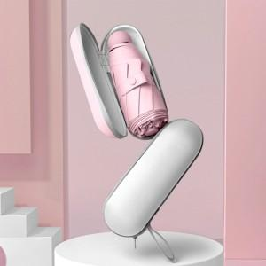

【상세/제작정보】 | <p>&nbsp;</p><p><span style="font-size: 14pt;"><b>* 배송비- 한박스 50개/ 6000원별도</b></span></p>

【인쇄/포장옵션】 | 실크 / OPP(비닐)

【공급단가】 | 수량 | 100~ | 300~ | 500~ | 1,000~ | 3,000~
*VAT별도 | 단가 | 7,350원 | 7,100원 | 6,860원 | 6,610원 | 6,370원
 | 혼합

【상품 URL】 | http://www.easy1.co.kr/src/goods_detail.php?gdno=30684

